Implantation
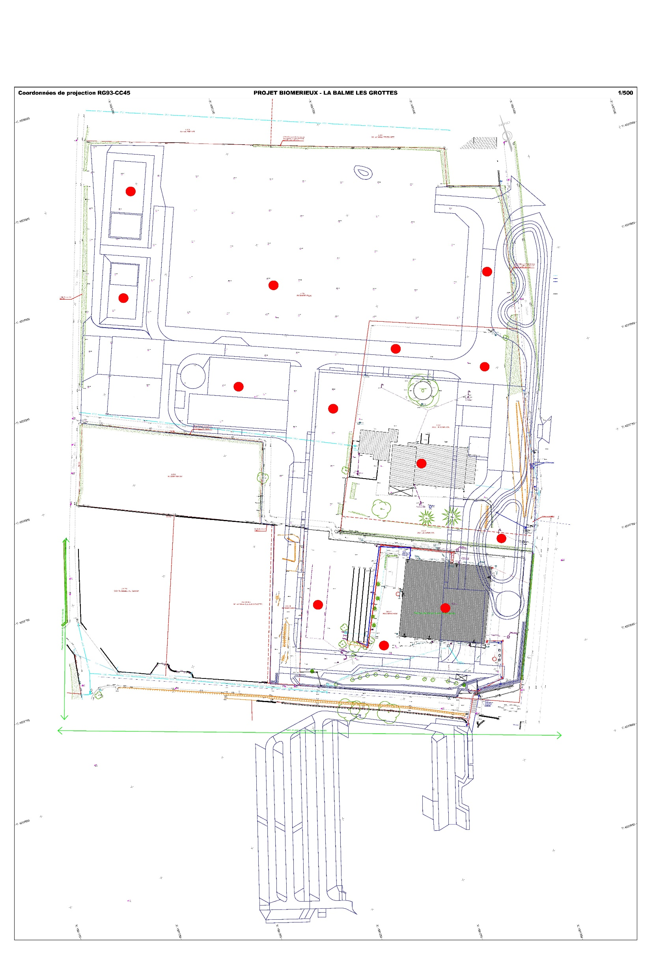

S05 1,40m
Odeur de hydrocarbures entre 0.60 et 0.80m, prise d'échantillon pour info.

S02 1,00m
S04 1,40m
S01 1,70m

S07 0,80m
S03 0,70m
S13 0,90m

S06 0,90m

S08 0,90m

S09 0,60m

S10 1,20m
S12 1,70m

S11 1,60m

